2022_05_data
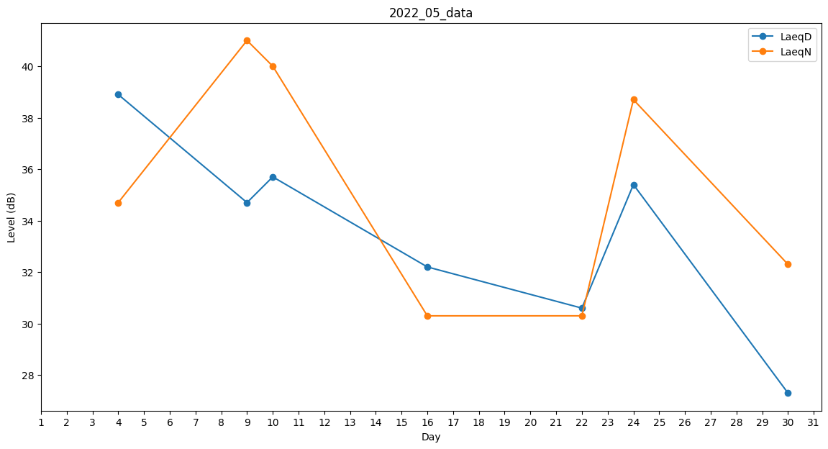
Day | LaeqD | LaeqN
1 | 0 | 31
2 | 41.9 | 0
3 | 38.5 | 0
4 | 38.9 | 34.7
5 | 0 | 0
6 | 0 | 0
7 | 32.4 | 0
8 | 29.4 | 0
9 | 34.7 | 41
10 | 35.7 | 40
11 | 0 | 28.3
12 | 41.8 | 0
13 | 0 | 0
14 | 0 | 0
15 | 0 | 0
16 | 32.2 | 30.3
17 | 0 | 0
18 | 0 | 0
19 | 0 | 39.6
20 | 30.6 | 0
21 | 39.9 | 0
22 | 30.6 | 30.3
23 | 0 | 41
24 | 35.4 | 38.7
25 | 0 | 0
26 | 27.3 | 0
27 | 31.8 | 0
28 | 32.7 | 0
29 | 0 | 30.3
30 | 27.3 | 32.3
31 | 0 | 39.7

